상품제안서
장마우스패드 780X300 | 상품코드: F16005

 |  |  |  |  |  |  | 02-412-0044 | www.easy1.co.kr
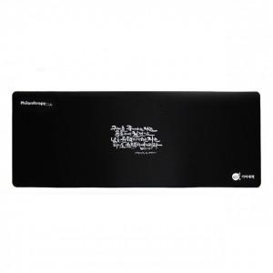 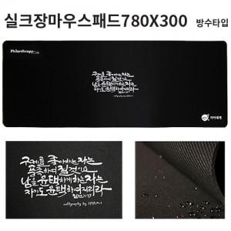

【상세/제작정보】 | 실크 졸인쇄 - 인쇄 후 180도 가열하여 인쇄가 떨어지지 않고 신축성이 있고 갈라짐이 없습니다. 단 인쇄부위의 돌출이 있으므로 우측하단인쇄는 마우스 드래깅의 문제가 있을 수 있음.

【인쇄/포장옵션】 | 졸 인쇄 / OPP(비닐)

【공급단가】 | 수량 | 100~ | 300~ | 500~ | 1,000~ | 3,000~
*VAT별도 | 3T | 2,730원 | 2,680원 | 2,620원 | 2,520원 | 2,410원
 | 4T | 3,120원 | 3,070원 | 3,000원 | 2,880원 | 2,760원
 | 5T | 3,640원 | 3,580원 | 3,500원 | 3,360원 | 3,220원

【상품 URL】 | https://easy1.co.kr:443/src/goods_detail.php?gdno=16005

